1.1 ИГДИ
 |  | форма №2П

 | Исполнительная смета № 1.1
 | на инженерно-геодезические изыскания

Наименование объекта изысканий: |  |  | Инженерно-геодезические изыскания по объекту: «О создании и эксплуатации объектов транспортной инфраструктуры и технологически связанных с ними транспортных средств, обеспечивающих деятельность, связанную с перевозками пассажиров транспортом общего пользования, в муниципальном образовании городской округ город Ярославль в Ярославской области» «Этап 6: "Строительство трамвайного диспетчерского центра»

Заказчик |  |  | ООО «МОВИСТА РЕГИОНЫ Ярославль»
Генеральный проектировщик |  |  | ООО "ЕДСО"
Проектировщик |  |  | ООО «РГП»
Исполнитель |  |  | ООО "Гелиом"

Сметный расчет составлен по следующим документам |  |  | '1) (СиЦ-01-01) - Инженерно-геодезические изыскания. 2004 г.
№ пп | Наименование работ и затрат | Ед. Изм | Кол- во. | Обоснование стоимости | Расчет стоимости | Стоимость, руб.
1 | 2 | 3 | 4 | 5 | 6 | 7.00
1 | Раздел |  |  | Полевые работы
1.1 | Плановая опорная сеть с закладкой центра 2 разряд. Категория сложности II | 1 пункт | 4 | Часть I, Глава 1, Таблица 8.п.3 A=6426 руб; Количество = 4 (1 шт.) | 6426 руб * 4 * 1.3 | 33,415.20
 | Коэффициенты |  |  | K1 = 1.3 Прим. к табл.8 п.2
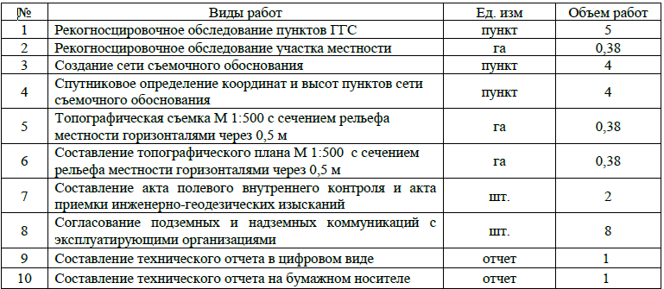
1.2 | Высотная опорная сеть. Класс точности: IV класс. Категория сложности II | 1 пункт | 4 | Часть I, Глава 1, Таблица 8.п.4 A=1897 руб; Количество = 4 (1 пункт) | 1897 руб * 4 * 0.4 | 3,035.20
 | Коэффициенты |  |  | K1 = 0.4 Прим. к табл.8 п.1
1.3 | Инженерно-топографические планы. Масштаб съемки 1:500. Высота сечения рельефа 0,5 м. Категория сложности III. Вид территории: застроенная | 1 га | 0.38 | Часть I, Глава 1, Таблица 9.п.6 A=4824руб; Количество = 0,38 (1 га) | 4824 руб * 0,38 * 1.55 * 1.4 | 3,977.87
 | Коэффициенты
 |  |  |  | K1 = 1.55 СБЦ на инж.из. для стр-ва. Инженерно-геодезические изыскания, 2004 г., Примечание 4 к Таблице 9
 |  |  |  | K2 = 1.4 СБЦ на инж.из. для стр-ва. Инженерно-геодезические изыскания, 2004 г., Таблица 10, п.1.1 (маленький объем до 1 га)
1.4 | Итого по разделу: |  |  |  | Сумма от 1.1-1.3 | 40,428.27
1.5 | При выполнении полевых изыскательских работ в неблагоприятный период года (г. Ярославль 20/Х- 5/V (6,5 месяцев) |  |  | ОУ, Табл. 2, п.2 | 0.3 | 12,128.48
1.6 | Всего по разделу: |  |  |  | Сумма от п.1.4-1.5 | 52,556.75
2 | Раздел |  |  | Камеральные работы
2.1 | Плановая опорная сеть с закладкой центра 2 разряд. Категория сложности II | 1 пункт | 4 | Часть I, Глава 1, Таблица 8.п.3 A=2538 руб; Количество = 4 (1 шт.) | 2538 руб * 4 * 1.2 | 12,182.40
 | Коэффициенты
 |  |  |  | К1 = 1.2 СБЦ на инж.из. для стр-ва. Инженерно-геодезические изыскания, 2004 г., ОУ п. 15д
2.2 | Высотная опорная сеть. Класс точности: IV класс. Категория сложности II | 1 пункт | 4 | Часть I, Глава 1, Таблица 8.п.4 A=428 руб; Количество = 4 (1 пункт) | 428 руб * 4 * 1.2 | 2,054.40
 | Коэффициенты
 |  |  |  | К1 = 1.2 СБЦ на инж.из. для стр-ва. Инженерно-геодезические изыскания, 2004 г., ОУ п. 15д
2.3 | Инженерно-топографические планы. Масштаб съемки 1:500. Высота сечения рельефа 0,5 м. Категория сложности III. Вид территории: застроенная | 1 га | 0.38 | Часть I, Глава 1, Таблица 9, п.6 A=1559 руб; Количество = 0,38 (1 га) | 1559 руб * 0,38 * 1.55 * 1.2 * 1.1 | 1,212.09
 | Коэффициенты
 |  |  |  | К1 = 1.55 СБЦ на инж.из. для стр-ва. Инженерно-геодезические изыскания, 2004 г., Примечание 4 к Таблице 9
 |  |  |  | К2 = 1.2 СБЦ на инж.из. для стр-ва. Инженерно-геодезические изыскания, 2004 г., ОУ п. 15д
 |  |  |  | К3 = 1.1 СБЦ на инж.из. для стр-ва. Инженерно-геодезические изыскания, 2004 г., ОУ п. 15г
2.4 | Согласование подземных коммуникации с эксплуатирующими организациями. (8 организаций) | 1 | 8 | Часть II, Пункт 12 Таблица 75 прим.3 A=480 руб; Количество = 8 (1 шт.) | 480 руб * 8 | 3,840.00
2.5 | Расходы на составление программы (предписания)по геодезическим работам. Составление программы (предписания) по геодезическим работам при стоимости полевых и камеральных работ, определенной по ценам глав 4-8, до 100 тыс. руб. |  |  | СБЦ на инж.из. для стр-ва "Инженерно-геодезические изыскания" (табл. 78 п.1) | 4.3% от п.2.4 * 1,2 | 198.14
 | Коэффициенты
 |  |  |  | К1 = 1.2 СБЦ на инж.из. для стр-ва. Инженерно-геодезические изыскания, 2004 г., ОУ п. 15д
2.6 | Расходы на составление технического отчета (пояснительной записки) по геодезическим работам. Составление технического отчета (пояснительной записки) по геодезическим работам при стоимости полевых и камеральных работ, определенной по ценам глав 4-8, до 100 тыс. руб |  |  | СБЦ на инж.из. для стр-ва "Инженерно-геодезические изыскания" (табл. 79 п.1) | 10% от п.2.4 * 1,2 | 460.80
 | Коэффициенты
 |  |  |  | К1 = 1.2 СБЦ на инж.из. для стр-ва. Инженерно-геодезические изыскания, 2004 г., ОУ п. 15д
2.7 | Итого по разделу: |  |  |  | Сумма от 2.1-2.6 | 19,947.83
2.8 | Всего по разделу: |  |  |  | Сумма от п.2.7 | 19,947.83
3 | Итого по смете: |  |  |  |  | 72,504.58
Прочие расходы
4 | Расходы по внутреннему транспорту. Расстояние от базы до участка изысканий св. 20 до 30 км. Сметная стоимость полевых изыск.работ до 75 тыс.руб |  |  | СБЦ на инж.из. для стр-ва "Инженерно-геодезические изыскания" (ОУ п. 9 Таблица 4, п.5) | 18,75% от п.1.6 | 9,854.39 | 52,557
5 | Расходы по внешнему транспорту. Расстояние проезда и перевозки в одном направлении от 500 до 1000 км. (Санкт-Питербург - Ярославль, 841.9 км). Продолжительность экспедиции 1 мес |  |  | СБЦ на инж.из. для стр-ва "Инженерно-геодезические изыскания" (ОУ п. 10 Таблица 5, п.4) | 30,8% от п.1.6, 4 | 19,222.63 | 62,411
6 | Расходы по организации и ликвидации работ (К-2,0 - для изысканий со сметной стоимостью свыше 30 до 75 тыс. руб.;) |  |  | СБЦ на инж.из. для стр-ва "Инженерно-геодезические изыскания" (ОУ п. 13) | 6% от п.1.6, 4, К-т 2 (прим. 1 к п. 13, ОУ) | 7,489.34
7 | Всего по разделу: |  |  |  | Сумма от п.4-6 | 36,566.36
8 | Итого |  |  |  | Сумма от п.3, 7 | 109,070.94
9 | инд. 1 кв. 2024 г. к спр. 01.01.2001 на инж.из. |  |  | Письмо Минстроя России от 07.03.2024 №13023-ИФ/09 К=5.83 | Коэф - т 5.83 от п.8 | 635,883.59
10 | Всего по смете: |  |  |  | Сумма от п.9 | 635,883.59

 |  |  |  |  |  |  |  | #REF!

1.2 ИГДИ
 |  | форма №2П

 | Исполнительная смета № 1.2
 | на инженерно-геодезические изыскания
 | Дополнительные работы

Наименование объекта изысканий: |  |  | Инженерно-геодезические изыскания по объекту: «О создании и эксплуатации объектов транспортной инфраструктуры и технологически связанных с ними транспортных средств, обеспечивающих деятельность, связанную с перевозками пассажиров транспортом общего пользования, в муниципальном образовании городской округ город Ярославль в Ярославской области» «Этап 6: "Строительство трамвайного диспетчерского центра»

Заказчик |  |  | ООО «МОВИСТА РЕГИОНЫ Ярославль»
Генеральный проектировщик |  |  | ООО "ЕДСО"
Проектировщик |  |  | ООО «РГП»
Исполнитель |  |  | ИП Иванов Е.А.

Сметный расчет составлен по следующим документам |  |  | '1) (СиЦ-01-01) - Инженерно-геодезические изыскания. 2004 г.

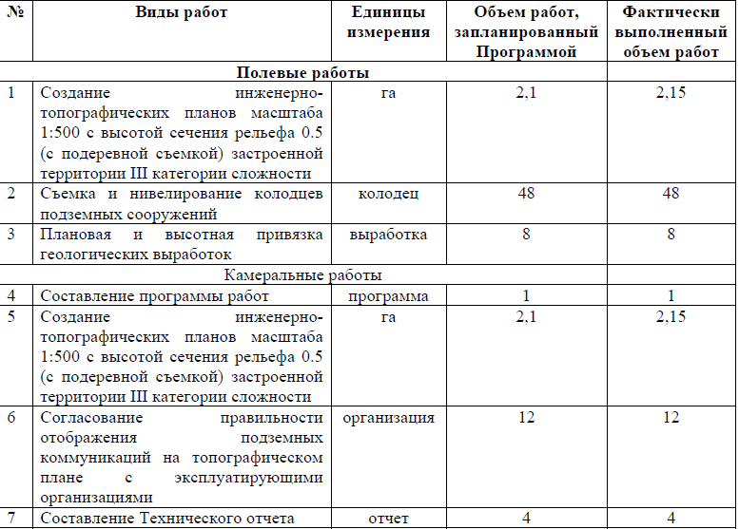
№ пп | Наименование работ и затрат | Ед. Изм | Кол- во. | Обоснование стоимости | Расчет стоимости | Стоимость, руб.
1 | 2 | 3 | 4 | 5 | 6 | 7.00
1 | Раздел |  |  | Полевые работы
1.1 | Инженерно-топографические планы. Масштаб съемки 1:500. Высота сечения рельефа 0,5 м. Категория сложности III. Вид территории: застроенная | 1 га | 2.15 | Часть I, Глава 1, Таблица 9, п.6 A=4824руб; Количество = 2.15 (1 га) | 4824 руб * 2.15 * 1.55 * 1.2 | 19,291.18
 | Коэффициенты
 |  |  |  | K1 = 1.55 СБЦ на инж.из. для стр-ва. Инженерно-геодезические изыскания, 2004 г., Примечание 4 к Таблице 9
 |  |  |  | K2 = 1.2 СБЦ на инж.из. для стр-ва. Инженерно-геодезические изыскания, 2004 г., Таблица 10, п.1.2 (маленький объем 1-5 га)
1.2 | Инженерно-топографические планы. Масштаб съемки 1:500. Высота сечения рельефа 0,5 м. Категория сложности III. Вид территории: застроенная. Подеревная съемка | 1 га | 2.15 | Часть I, Глава 1, Таблица 9, п.6 A=4824руб; Количество = 2.15 (1 га) | 4824 руб * 2.15 * 0,7 | 7,260.12
 | Коэффициенты
 |  |  |  | K1 = 0,7 - подеревная съемка, СБЦ на инж.из. для стр-ва. Инженерно-геодезические изыскания, 2004 г., п.5
1.3 | Съемка сооружений: подземных. Количество колодцев, шурфов, выпусков, опор узлов, примыканий на 1 га участка: 20 и более | 1 колодец | 48 | Часть II, Глава 6, Таблица 37.п. п.1 A=36 руб; Количество = 48 (1 колодец) | 36 руб * 48 | 1,728.00
1.4 | Нивелирование сооружений: подземных. Количество колодцев, шурфов, выпусков, опор узлов, примыканий на 1 га участка: 20 и более | 1 колодец | 48 | Часть II, Глава 6, Таблица 37.п. п.3 A=49 руб; Количество = 48 (1 колодец) | 49 руб * 48 | 2,352.00
1.5 | Плановая и высотная привязка при расстоянии между точками (геологическими выработками), м: до 50. Категория сложности III | 1 точка (выработка) | 8 | Часть II, Глава 7, Таблица 48.п. п.2 A=141 руб; Количество = 8 (1 колодец) | 141 руб * 8 | 1,128.00
1.6 | Итого по разделу: |  |  |  | Сумма от п.1.1-1.5 | 31,759.30
1.7 | Всего по разделу: |  |  |  | Сумма от п.1.5 | 31,759.30
2 | Раздел |  |  | Камеральные работы
2.1 | Инженерно-топографические планы. Масштаб съемки 1:500. Высота сечения рельефа 0,5 м. Категория сложности III. Вид территории: застроенная | 1 га | 2.15 | Часть I, Глава 1, Таблица 9.п. п.6 A=1559 руб; Количество = 2.15 (1 га) | 1559 руб * 2.15 * 1.55 * 1.2 * 1.1 | 6,857.89
 | Коэффициенты
 |  |  |  | К1 = 1.55 СБЦ на инж.из. для стр-ва. Инженерно-геодезические изыскания, 2004 г., Примечание 4 к Таблице 9
 |  |  |  | К2 = 1.2 СБЦ на инж.из. для стр-ва. Инженерно-геодезические изыскания, 2004 г., ОУ п. 15д
 |  |  |  | К3 = 1.1 СБЦ на инж.из. для стр-ва. Инженерно-геодезические изыскания, 2004 г., ОУ п. 15г
2.2 | Инженерно-топографические планы. Масштаб съемки 1:500. Высота сечения рельефа 0,5 м. Категория сложности III. Вид территории: застроенная. Подеревная съемка | 1 га | 2.15 | Часть I, Глава 1, Таблица 9.п. п.6 A=1559 руб; Количество = 2.15 (1 га) | 1559 руб * 2.15 * 0,7 | 2,346.30
 | Коэффициенты
 |  |  |  | K1 = 0,7 - подеревная съемка, СБЦ на инж.из. для стр-ва. Инженерно-геодезические изыскания, 2004 г., п.5
2.3 | Согласование подземных коммуникации с эксплуатирующими организациями. 12 организаций | 1 | 12 | Часть II, Пункт 12 Таблица 75 прим.3 A=480 руб; Количество = 12 (1 шт.) | 480 руб * 12 | 5,760.00
2.4 | Расходы на составление программы (предписания)по геодезическим работам. Составление программы (предписания) по геодезическим работам при стоимости полевых и камеральных работ, определенной по ценам глав 4-8, до 100 тыс. руб. |  |  | СБЦ на инж.из. для стр-ва "Инженерно-геодезические изыскания" (табл. 78 п.1) | 4.3% от п.1.3, 1.4, 1.5, 2.3 * 1,2 | 565.95
 | Коэффициенты
 |  |  |  | К1 = 1.2 СБЦ на инж.из. для стр-ва. Инженерно-геодезические изыскания, 2004 г., ОУ п. 15д
2.5 | Расходы на составление технического отчета (пояснительной записки) по геодезическим работам. Составление технического отчета (пояснительной записки) по геодезическим работам при стоимости полевых и камеральных работ, определенной по ценам глав 4-8, до 100 тыс. руб |  |  | СБЦ на инж.из. для стр-ва "Инженерно-геодезические изыскания" (табл. 79 п.1) | 10% от от п.1.3, 1.4, 1.5, 2.3 * 1,2 | 1,316.16
 | Коэффициенты
 |  |  |  | К1 = 1.2 СБЦ на инж.из. для стр-ва. Инженерно-геодезические изыскания, 2004 г., ОУ п. 15д
2.6 | Итого по разделу: |  |  |  | Сумма от п.2.1-2.5 | 16,846.30
2.7 | Всего по разделу: |  |  |  | Сумма от п.2.6 | 16,846.30
3 | Итого по смете: |  |  |  | Сумма от п.1.7, 2.7 | 48,605.60
Прочие расходы
4 | Расходы по внутреннему транспорту. Расстояние от базы до участка изысканий св. 5 до 10 км. Сметная стоимость полевых изыск.работ до 75 тыс.руб |  |  | СБЦ на инж.из. для стр-ва "Инженерно-геодезические изыскания" (ОУ п. 9 Таблица 4, п.2) | 11.25% от п.1.7 | 3,572.92 | 31,759.30
5 | Расходы по внешнему транспорту. Расстояние проезда и перевозки в одном направлении от 1000 до 2000 км. Продолжительность экспедиции 1 мес (Ростов-на-Дону - Ярославль - 1 353,1 км) |  |  | СБЦ на инж.из. для стр-ва "Инженерно-геодезические изыскания" (ОУ п. 10 Таблица 5, п.5) | 36.4% от п.1.7, 4 | 12,860.93
6 | Расходы по организации и ликвидации работ (К-2,0 - для изысканий со сметной стоимостью свыше 30 до 75 тыс. руб.;) |  |  | СБЦ на инж.из. для стр-ва "Инженерно-геодезические изыскания" (ОУ п. 13) | 6% от п.1.7, 4, К-т 2 (прим. 1 к п. 13, ОУ) | 4,239.87 | 35,332
7 | Итого Прочие расходы |  |  |  | Сумма от п.4 - 6 | 20,673.72
8 | Итого |  |  |  | Сумма от п.3, 7 | 69,279.32
9 | инд. 1 кв. 2024 г. к спр. 01.01.2001 на инж.из. |  |  | Письмо Минстроя России от 07.03.2024 №13023-ИФ/09 К=5.83 | Коэф - т 5.83 от п.8 | 403,898.44
10 | Всего по смете: |  |  |  | Сумма от п.9 | 403,898.44

2. ИГИ
 |  | форма №2П

 | Исполнительная смета № 2
 | на инженерно-геологические изыскания

по объекту: |  |  | «О создании и эксплуатации объектов транспортной инфраструктуры и технологически связанных с ними транспортных средств, обеспечивающих деятельность, связанную с перевозками пассажиров транспортом общего пользования, в муниципальном образовании городской округ город Ярославль в Ярославской области» «Этап 6: "Строительство трамвайного диспетчерского центра»"

Заказчик |  |  | ООО «МОВИСТА РЕГИОНЫ Ярославль»
Генеральный проектировщик |  |  | ООО "ЕДСО"
Проектировщик |  |  | ООО «РГП»
Исполнитель |  |  | ИП Иванов Е.А.

Сметный расчет составлен по следующим документам |  |  | 1) (СиЦ-91-02) - Инженерно-геологические и инженерно-экологические изыскания для строительства. 1999 г.

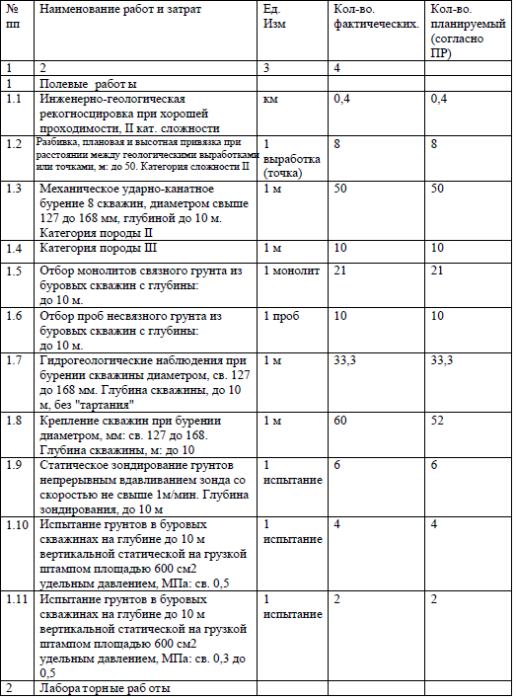
№ пп | Наименование работ и затрат | Ед. Изм | Кол- во. | Обоснование стоимости | Расчет стоимости | Стоимость, руб.
1 | 2 | 3 | 4 | 5 | 6 | 7.00
1 | Раздел |  |  | Полевые работы
1.1 | Инженерно-геологическая, гидрогеологическая рекогносцировка при проходимости: хорошей. Категория сложности II | 1 км маршрута | 0.4 | Таблица 09 п.1 A=23.3 руб; Количество = 0.4 (1км маршрута) | 23.3 руб * 0.4 | 9.32
1.2 | Механическое ударно-канатное бурение 8 скважин, диаметром свыше 127 до 168 мм, глубиной до. 20 м. Категория породы II | 1 м | 50 | Таблица 19 п.2.2 A=22.1 руб; Количество = 50 (1 м) | 22.1 руб * 50 | 1,105.00
 | Категория породы III | 1 м | 10 | Таблица 19 п.2.3 A=29.2 руб; Количество =10 (1 м) | 29.2 руб * 10 | 292.00
1.3 | Отбор монолитов связного грунта из буровых скважин с глубины: до 10 м. | 1 монолит | 21 | Таблица 57 п.1 A=22.9 руб; Количество = 21 (1 монолит) | 22.9 руб * 21 | 480.90
1.4 | Гидрогеологические наблюдения при бурении скважины диаметром, св. 127 до 168 мм. Глубина скважины, до 20 м, без "тартания" | 1 м | 33.3 | Таблица 20 п.2, A=1.5 руб; Количество = 33,3 (1 м) | 1.5 руб * 33,3 * 0.6 | 29.97
 | Коэффициенты
 | При выполнении гидрогеологических наблюдений без "тартания" к ценам применяется коэффициент |  |  | K1 = 0.6 Часть II, Глава 5, п.7
1.5 | Крепление скважин при бурении диаметром, мм: св. 127 до 168. Глубина скважины, м: до 20 | 1 м | 52 | Таблица 20 п.9 A=5.5 руб; Количество = 52 (1 м) | 5.5 руб * 52 | 286.00
1.6 | Статическое зондирование грунтов непрерывным вдавливанием зонда со скоростью не свыше 1м/мин. Глубина зондирования, до 10 м | 1 испытание | 6 | Таблица 45 п.1 A=128,3 руб; Количество =6 (1 испытание) | 128,3 руб * 6 * 1,5 | 1,154.70
 |  |  |  | Прим. 1 с разбуриванием - К-т 1,5
1.7 | Испытание грунтов в буровых скважинах на глубине до 10 м вертикальной статической нагрузкой штампом площадью 600 см2 удельным давлением, МПа: св. 0,5. Категория сложности I-II | 1 испытание | 4 | Таблица 54 п.17 A=657 руб; Количество = 4 (1 испытание) | 657 руб * 4 | 2,628.00
1.8 | Испытание грунтов в буровых скважинах на глубине до 10 м вертикальной статической нагрузкой штампом площадью 600 см2 удельным давлением, МПа: св. 0,3 до 0,5. Категория сложности I-II | 1 испытание | 2 | Таблица 54 п.16 A=487 руб; Количество = 2 (1 испытание) | 487 руб * 2 | 974.00
1.9 | Итого Полевые работы: |  |  |  | Сумма от п.1.1-1.8 | 6,959.89
1.10 | Всего Полевые работы: |  |  |  | Сумма от п. 1.9 | 6,959.89
2 | Раздел |  |  | Лабораторные работы
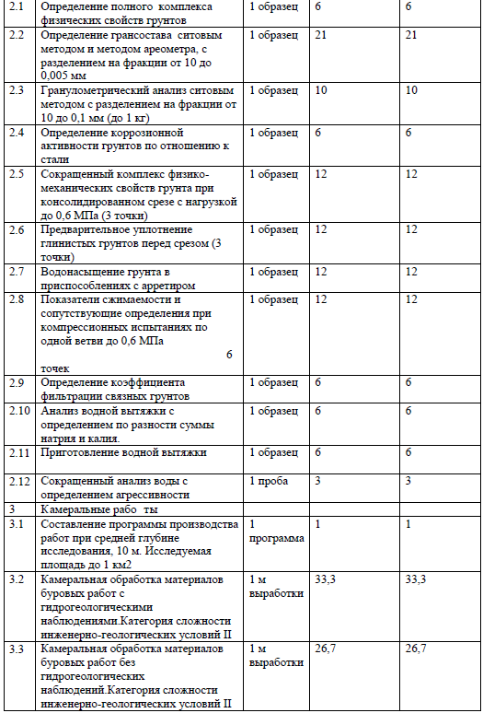
2.1 | Определение полного комплекса физических свойств грунтов | 1 образец | 6 | Таблица 063. п.8 исключая таблица 062 п.5,23; А=22,3 руб. Количество = 6 (1 образец) | А * Количество (47,1 -17,6-7,2))руб. *6 | 133.80
2.2 | Определение грансостава ситовым методом и методом ареометра, с разделением на фракции от 10 до 0,005 мм | 1 образец | 21 | Таблица 062 п.23 A=17.6 руб; Количество =21 (1 образец) | 17.6 руб *21 | 369.60
2.3 | Гранулометрический анализ ситовым методом с разделением на фракции от 10 до 0,1 мм (до 1 кг) | 1 образец | 10 | Таблица 064. п.9; А=11,4 руб. Количество = 10 (1 образец) | А * Количество 11,4 руб *10 | 114.00
2.4 | Определение коррозионной активности грунтов по отношению к стали | 1 образец | 6 | Таблица 075 п.4 A=18.2 руб; Количество = 6 (1 образец) | 18.2 руб * 6 | 109.20
2.5 | Сокращенный комплекс физико-механических свойств грунта при консолидированном срезе с нагрузкой до 0,6 МПа (3 точки) | 1 образец | 12 | Таблица 063. п.11 исключая таблица 062 п.5,23,31; А=94,0 руб. Количество =12 (1 образец) | А * Количество (135 -(7,2+17,6+16,2))руб. *12 | 1,128.00
2.6 | Предварительное уплотнение глинистых грунтов перед срезом (3 точки) | 1 образец | 12 | Таблица 062 п.27 A=14.4 руб; Количество = 12 (1 образец) | 14.4 руб *12 | 172.80
2.7 | Водонасыщение грунта в приспособлениях с арретиром | 1 образец | 12 | Таблица 062 п.19 A=1.1 руб; Количество =12(1 образец) | 1.1 руб * 12 | 13.20
2.8 | Показатели сжимаемости и сопутствующие определения при компрессионных испытаниях по одной ветви до 0,6 МПа 6 точек | 1 образец | 12 | Таблица 063. п.17 исключая таблица 062 п.5 п.23; А=77,1 руб. Количество = 12 (1 обр.) | А * Количество (101,9-(7,2+17,6)) руб*12 | 925.20
2.9 | Определение коэффициента фильтрации связных грунтов | 1 образец | 6 | Таблица 62 п.20 A=16.2 руб; Количество = 6(1 образец) | 16.2 руб * 6 | 97.20
2.10 | Анализ водной вытяжки с определением по разности суммы натрия и калия. | 1 образец | 6 | Таблица 71 п.1 A=48.8 руб; Количество = 6 (1 образец) | 48.8 руб *6 | 292.80
2.11 | Приготовление водной вытяжки | 1 образец | 6 | Таблица 70 п.83 A=3.8 руб; Количество = 6 (1 образец) | 3.8 руб * 6 | 22.80
2.12 | Сокращенный анализ воды с определением агрессивности | 1 проба | 3 | Таблица 73. п.3 А=45,7 Количество = 3 (1 проба) | А * 45,7 *3 | 137.10
2.13 | Итого Лабораторные работы: |  |  |  | Сумма от 2.1-2.12 | 3,515.70
2.14 | Всего Лабораторные работы: |  |  |  | Сумма от 2.13 | 3,515.70
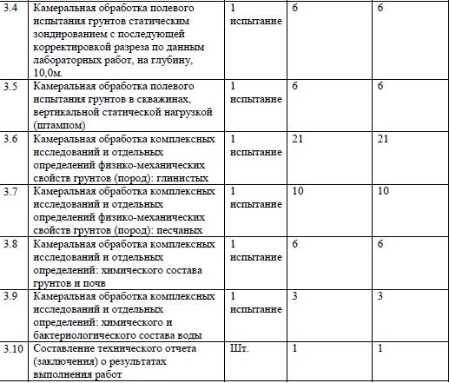
3 | Раздел |  |  | Камеральные работы
3.1 | Составление программы производства работ при средней глубине исследования, св. 10 м. Исследуемая площадь до 1 км2 | 1 программа | 1 | Таблица 081 п.3 A=800 руб; Количество = 1 (1 программа) | 800 руб * 1 * 1.25 | 1,000.00
 | Коэффициенты
 | Для районов II категорий сложности инженерно-геологических условий |  |  | K1 = 1.25 Часть VII, Глава 20, примечание 1 к таблице 81
3.2 | Камеральная обработка материалов буровых работ с гидрогеологическими наблюдениями.Категория сложности инженерно-геологических условий II | 1 м выработки | 33.3 | Таблица 82 п.2 A=9.3 руб; Количество =33,3 (1 м выработки) | 9.3 руб *33,3 | 309.69
3.3 | Камеральная обработка материалов буровых работ без гидрогеологическими наблюдениями.Категория сложности инженерно-геологических условий II | 1 м выработки | 26.7 | Таблица 82 п.1 A=8.2 руб; Количество =26,7 (1 м выработки) | 8.2 руб *26,7 | 218.94
3.4 | Камеральная обработка полевого испытания грунтов статическим зондированием на глубину до 10 м | 1 испытание | 6 | Таблица 83 п.1 A=29.7 руб; Количество = 6 (1 испытание) | 29.7 руб *6 | 178.20
3.5 | Камеральная обработка полевого испытания грунтов в скважинах, шурфах и горизонтальных выработках вертикальной статической нагрузкой (штампом, прессиомером) | 1 испытание | 6 | Таблица 083 п.6 A=94.7 руб; Количество = 6 (1 испытание) | 94.7 руб *6 | 568.20
3.6 | Итого Камеральные работы: |  |  |  |  | 2,275.03
3.7 | Камеральная обработка лабораторных определений глинистых грунтов |  |  | СБЦ-99 (табл. 86, п.1) | 20% от п.2.1 - 2.2, 2.5 - 2.9 | 567.96
3.8 | Камеральная обработка лабораторных испытаний песчаных грунтов |  |  | СБЦ-99 (табл. 86, п.2) | 15% от п.2.3 | 17.10
3.9 | Камеральная обработка химического состава грунтов |  |  | СБЦ -99 (табл. 86, п.4) | 12% от п.2.10 - 2.11 | 37.87
3.10 | Камеральная обработка химического состава воды |  |  | СБЦ -99 (табл. 86, п.5) | 15% от п.2.12 | 20.57
3.11 | Камеральная обработка определения коррозионной активности грунтов |  |  | СБЦ -99 (табл. 86 п.8) | 15.0% от п.2.4 | 16.38
3.12 | Составление технического отчета (заключения) о результатах выполненных работ. Стоимость камеральных работ до 5 тыс. руб. Категория сложности инженерно-геологических условий III |  |  | СБЦ-99(табл. 87, п.1) Методическое пособие по определению стоимости инженерных изысканий для строительства, Москва, 2004 г., приложение 6, ответ №26 | Коэф - т 1.5 и 21% от п.3.2 - 3.5, 3.7 - 3.11 | 609.50
3.13 | Всего Камеральные работы: |  |  |  | Сумма от п.3.1 - 3.12 | 3,544.41
4 | Раздел |  |  | Прочие расходы
4.1 | Расходы по внутреннему транспорту. Расстояние от базы до участка изысканий св. 15 до 20 км. Сметная стоимость полевых изыск.работ св. 5 до 10 тыс.руб |  |  | СБЦ-99 (ОУ п. 9 Таблица 4) | 15,0 % от п.1.10 | 1,043.98 | 6,960
4.2 | Расходы по внешнему транспорту. Расстояние проезда и перевозки в одном направлении св. 1000 до 2000 км. Продолжительность экспедиции до 1 мес (Ростов-на-Дону - Ярославль - 1 353,1 км) |  |  | СБЦ -99 (ОУ п. 10 Таблица 5) | 36,4% от п.1.10, 4.1 | 2,913.41
4.3 | Расходы по организации и ликвидации работ (К-т 1,5 - при стоимости св. 5 до 10 тыс.руб.) |  |  | СБЦ -99 (ОУ п. 13) | 6% от п.1.10, 4.1; К-т 1,5 | 720.35 | 8,004
4.4 | Всего Прочие расходы: |  |  |  | Сумма от п.4.1-4.3 | 4,677.74
5 | Итого по смете: |  |  |  | Сумма от п. 1.10, 2.14, 3.13, 4.4 | 18,697.74
6 | Индекс на 1 квартал 2024 года на изыскательские работы к уровню цен на 01.01.1991 |  |  | Письмо Минстроя России от 07.03.2024 №13023-ИФ/09 | Коэф - т 66.38 от п.6 | 1,241,155.98
7 | Всего по смете: |  |  |  | Сумма от п. 6 | 1,241,155.98

3. ИЭИ
 |  |  | Исполнительная смета № 3
 |  |  | на инженерно-экологические изыскания
 |  |  |  |  |  |  |  |  |  |  |  |  |  | Здание Диспетчерского центра 30х10х5,5
Наименование объекта, стадии, этапа изыскательских работ |  |  |  | Инженерно-экологические изыскания по объекту: «О создании и эксплуатации объектов транспортной инфраструктуры и технологически связанных с ними транспортных средств, обеспечивающих деятельность, связанную с перевозками пассажиров транспортом общего пользования, в муниципальном образовании городской округ город Ярославль в Ярославской области» «Этап 6: "Строительство трамвайного диспетчерского центра»

Заказчик |  |  | ООО «МОВИСТА РЕГИОНЫ Ярославль»
Генеральный проектировщик |  |  | ООО "ЕДСО"
Проектировщик |  |  | ООО «РГП»
Исполнитель |  |  | ИП Иванов Е.А.

Сметный расчет составлен по следующим документам |  |  | 1) (СиЦ-91-02) - Инженерно-геологические и инженерно-экологические изыскания для строительства. 1999 г.

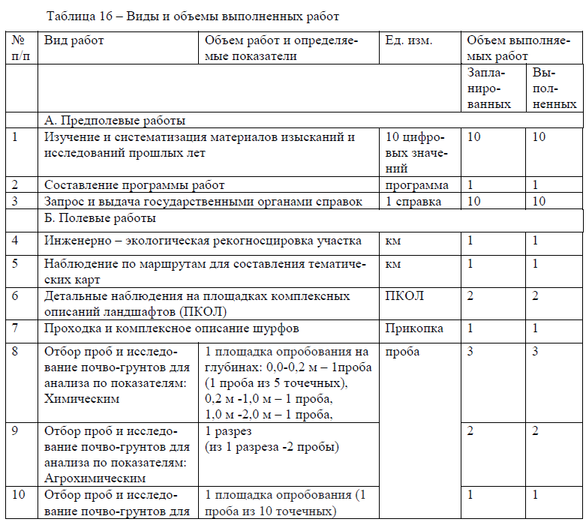
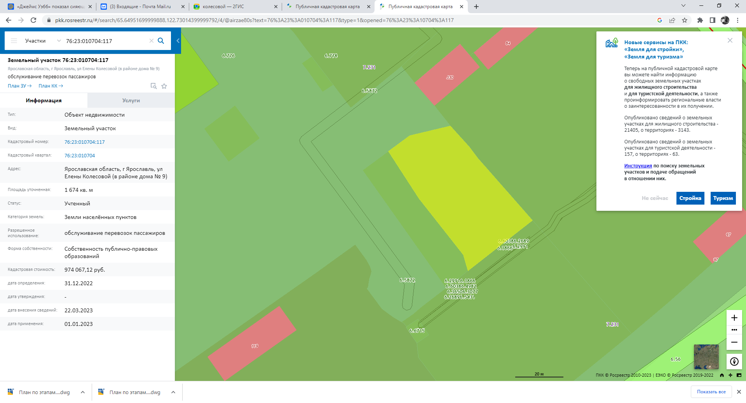
 | Исходные позиции:
 | категория сложности условий | 2
 | категория проходимости | 1
К= | 1 | районный коэффициент к ЗП работников изыскательских экспедиций
К= | 1 | неблагоприятный
К= | 66.38 | инфляционный индекс | Письмо Минстроя России от 07.03.2024 №13023-ИФ/09
№ | Вид работ | Параграф, пункт, таблица, примечание из СБЦ | Ед. изм. | Кол-во | цена, руб. | К1 | К2 | К3 | ст-сть работ в базисных уровнях цен на 01.01.91, руб. | инфл. индекс | Стоимость в ценах 1 кв. 2024 г., руб.
1 | 2 | 3 | 4 | 5 | 6 | 7 | 8 |  | 9.00 | 10 | 11.00
Сборник базовых цен на инженерно-геологические и инженерно-экологические изыскания для строительства, 1999 г.
Подготовительные работы
1 | Сбор, обработка и анализ материалов изысканий прошлых лет. Анализ предоставленных заказчиком предпроектных материалов (для районов 2 кат. сложности инж.-геолог. условий) | ИГиИЭ из.,1999, табл. 78, п. 2 | 10 цифровых значений | 10 | 3.60 | 1 | 1 |  | 36.00 | 66.38 | 2,389.68
2 | Составление программы работ (2-я кат.сложности инж.-геолог. условий) | ИГиИЭ из.,1999, табл.81, п.1, прим. 1 | программа | 1 | 200.00 | 1.25 | 1 |  | 250.00 | 66.38 | 16,595.00
3 | Выдача государственными органами справок: 1.Министерство лесного хозяйства и природопользования об ООПТ, 2. Государственная ветеринарная служба, 3. Государственная служба охраны объектов культурного наследия, 4. Министерство лесного хозяйства и природопользования (пути миграции и красная книга), 5. АО "Ярославльводоканал", 6. Мэрия города Ярославль | ИГиИЭ из.,1999, табл. 99, п.3 | 1 справка | 6 | 50.70 | 1 | 1 |  | 304.20 | 66.38 | 20,192.80
Итого Подготовительные работы |  |  |  |  |  | от п.1-3 |  |  | 590.20 | 66.38 | 39,177.48 |  | 39,177
Всего Подготовительные работы |  |  |  |  |  |  |  |  |  |  | 39,177.48 |  | 75,965
Полевые работы
4 | Рекогносцировка при проходимости: хорошая. II категория сложности | ИГиИЭ из.,1999, табл.9, п.1, прим. 1 К-т 1,1 | 1 км | 1 | 23.30 | 1.1 | 1 |  | 25.63 | 66.38 | 1,701.32
5 | Рекогносцировочное почвенное обследование при хорошей проходимости (II категория сложности) | ИГиИЭ из.,1999, табл.9, п.4, прим. 1 К-т 1,1 | 1 км | 1 | 3.24 | 1.1 | 1 |  | 3.56 | 66.38 | 236.58
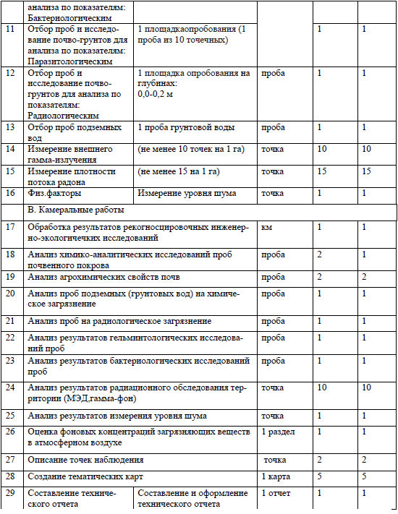
`6.1 | Наблюдения при передвижении по маршруту при составлении карты современного экологического состояния при проходимости: хорошей в масштабе: 1:10000 - 1:5000 | ИГиИЭ из.,1999, табл.10, п. 3.1.1; | 1 км | 1 | 14.4 | 1 | 1 |  | 14.40 | 66.38 | 955.87
`6.2 | Наблюдения при передвижении по маршруту при составлении почвенной карты при проходимости: хорошей в масштабе: 1:2000 - 1:1000 | ИГиИЭ из.,1999, табл.10, п. 4.1.1; | 1 км | 1 | 16.3 | 1 | 1 |  | 16.30 | 66.38 | 1,081.99
7 | Наблюдения при передвижении по маршруту при составлении карты фактического материала с определением мощности эквивалентной дозы гамма-излучения при проходимости: хорошей в масштабе: 1:2000 - 1:1000 | ИГиИЭ из.,1999, табл.10, п. 4.1.1, прим. 1 К=1,3 - При определении мощности эквивалентной дозы гамма-излучения | 1 км | 1 | 16.30 | 1.3 | 1 |  | 21.19 | 66.38 | 1,406.59
8 | Описание точек наблюдений при составлении инженерно-экологических карт: карты современного экологического состояния (II категория сложности) | ИГиИЭ из.,1999, табл. 11,п.2.2.1, прим. 3 к табл. 11, К1=1,15 - При составлении инженерно-экологических карт на застроенную территорию | точка | 2 | 11.70 | 1 | 1 | 1.15 | 23.40 | 66.38 | 1,553.29
9 | Описание точек наблюдения при составлении почвенной карты (II категория сложности) | ИГиИЭ из.,1999, табл. 11, п.2.2.1; прим.1 К1=0,4 - почвенная карта; прим. 3 к табл. 11, К2 = 1,15 - При составлении инженерно-экологических карт на застроенную территорию | точка | 2 | 11.70 | 1 | 0.4 | 1.15 | 10.76 | 66.38 | 714.51
10 | Описание точек наблюдения при составлении карты фактического материала с определением мощности эквивалентной дозы гамма-излучения (II категория сложности) | ИГиИЭ из.,1999, табл. 11, п.2.2.1; прим. 1 К1=1,3- с нанесением радиометрических наблюдений; прим. 3 к табл. 11, К2=1,15 - При составлении инженерно-экологических карт на застроенную территорию | точка | 2 | 11.70 | 1 | 1.3 | 1.15 | 34.98 | 66.38 | 2,322.17
11 | Проходка горных выработок (прикопки) | ИГиИЭ из.,1999, табл. 25, п.1 | прикопка | 1 | 1.90 | 1 | 1 |  | 1.90 | 66.38 | 126.12
12 | Отбор проб почвы на химическое загрязнение послойно методом конверта (до 5 м с глубин: 0,3-0,5; 0,5-1 м; 1-2 м далее чере 1 м;) | ИГиИЭ из.,1999, табл. 60, п.7 | 1 проба | 3 | 6.90 | 1 | 1 |  | 20.70 | 66.38 | 1,374.07
13 | Отбор проб почвы на агрохимические показатели, точечная (из 1 разреза -2 пробы) | ИГиИЭ из.,1999, табл. 60, п.7 | 1 проба | 2 | 6.90 | 1 | 1 |  | 13.80 | 66.38 | 916.04
14 | Отбор проб почвы на бактериологическое загрязнение с одной пробной площадки (1 проба из 10 точечных) | ИГиИЭ из.,1999, табл. 60, п.10, К=10 - 1 проба из 10 точечных; | 1 проба | 1 | 37.70 | 10 | 1 |  | 377.00 | 66.38 | 25,025.26
15 | Отбор проб почвы на гельминтологическое загрязнение одной пробной площадки (1 проба из 10 точечных) | ИГиИЭ из.,1999, табл. 60, п.10; К=0,9 - прим. 4; К=10 - 1 проба из 10 точечтных; | 1 проба | 1 | 37.70 | 10 | 0.9 |  | 339.30 | 66.38 | 22,522.73
16 | Отбор проб почвы на радиоактивное загрязнение методами конверта | ИГиИЭ из.,1999, табл. 60, п.7, прим. 2 | 1 проба | 1 | 6.90 | 1 | 1.2 |  | 8.28 | 66.38 | 549.63
17 | Отбор проб подземных вод с глубины более 0,5 м | ИГиИЭ из.,1999, табл. 60, п.2, прим. 3 к табл.60 К-т - 0,5 | 1 проба | 1 | 7.60 | 1 | 0.5 |  | 3.80 | 66.38 | 252.24
18 | Радиационное обследование территории | ИГиИЭ из.,1999, табл. 92, п.3 | 0,1 га | 3.80 | 49.20 | 1 | 1 |  | 186.96 | 66.38 | 12,410.40
19 | Изменение потока радона на площадке (радоноопасность) | ИГиИЭ из.,1999, табл. 91, п.1, к-т 0,75 - неполный объем - 15 точек (применительно) | 20 точек | 1 | 535.00 | 0.75 | 1 |  | 401.25 | 66.38 | 26,634.98 | 401
Итого Полевые работы |  |  |  |  |  |  |  |  | 1,503.22 | 66.38 | 99,783.81 | 0.750
Всего Полевые работы |  |  |  |  |  |  |  |  |  |  | 99,783.81
Прочие расходы
20 | Расходы по внутреннему транспорту при сметной стоимости полевых изыскательских работ до 5 тыс.руб. (1,503 тыс.руб.) (св. 15 до 20 км) | ИГиИЭ из.,1999, табл. 4, п.4 | 16,25% от Полевых работ | % | 16.25% |  |  |  | 244.27 | 66.38 | 16,214.87
21 | Расходы по внешнему транспорту в обоих направлениях продолжительностью 1 мес. Расстояние проезда и перевозки в одном направлении 1000 - 2000.(Ростов-на-Дону - Ярославль - 1 353,1 км) | ИГиИЭ из.,1999, табл. 5, п.5 | о36,4% от Полевых работ + п. 20 | % | 36.40% |  |  |  | 88.92 | 66.38 | 5,902.21 | 244.27
22 | Организация и ликвидация работ (К-т -2,5, для изысканий со сметной стоимостью до 2 тыс. руб.) | ИГиИЭ из.,1999, ОУ, п.13, прим.1 | 6% от Полевых работ + п. 20 | % | 6% | 2.5 |  |  | 36.64 | 66.38 | 2,432.23 | 244
Итого Прочие расходы |  |  |  |  |  |  | Сумма от п.20-22 |  | 369.83 | 66.38 | 24,549.31
Всего Прочие расходы |  |  |  |  |  |  |  |  |  |  | 24,549.31
Лабораторные работы
23 | Комплексная расценка лабораторных работ по определению химического состава подземных вод (запах при 20 С, цветность, вкус, сухой остаток (минерализация), рН, мышьяк, кадмий, цинк, свинец, ртуть, медь, марганец, никель, нитраты, фенолы, ХПК, хлориды, нефтепродукты, поверхностно-активные вещества (ПАВ) анионо-активные) | ИГиИЭ из.,1999, табл..72, п.81, п.84, п.91, п.56, п.25, п.35, п.15, п.75, п.49, п.48, п.33, п.30, п.39, п.41, п.66, п.79, п.72, п.38, п.85 | проба | 1 | 131.30 | 1 | 1 |  | 131.30 | 66.38 | 8,715.69
24 | Комплексная расценка лабораторных работ по определению химического состава грунтов (почв) (пробоподготовка, свинец, кадмий, цинк, медь, никель, мышьяк, ртуть, бенз(а)пирен (определение полициклических ароматических углеводородов хроматографическим методом), нефтепродукты, рН солевой вытяжки) | ИГиИЭ из.,1999, табл.70, п. 85, п.57, п.57, п.57, п.57, п.57, п.59, п.59, п.66, п. 63, п.14 | проба | 3 | 254.80 | 1 | 1 |  | 764.40 | 66.38 | 50,740.87
25 | Комплексная расценка лабораторных работ по определению агрохимического состава почв (рН водной вытяжки, рН солевой вытяжки, приготовление водной вытяжки, приготовление солянокислой вытяжки, гумус (по Тюрину), азот общий по Къельдалю, калий подвижный по Кирсанову или Мачигиной, Фосфор подвижный по Труогу или по Кирсанову | ИГиИЭ из.,1999, табл. 70, п. 14, п. 14, п. 83, п. 84, п. 22, п. 15, п. 29, п. 79 |  | 2 | 57.50 | 1 | 1 |  | 115.00 | 66.38 | 7,633.70
Итого Лабораторные работы |  |  |  |  |  |  |  |  | 1,010.70 | 66.38 | 67,090.27
Всего Лабораторные работы |  |  |  |  |  |  |  |  |  |  | 67,090.27
Камеральные работы
28 | Рекогносцировка при проходимости: хорошая. II категория сложности | ИГиИЭ из.,1999, табл.9, п.1, прим. 1 К-т 1,1 | 1 км | 1 | 18.50 | 1.1 | 1 |  | 20.35 | 66.38 | 1,350.83
29 | Рекогносцировочное почвенное обследование при хорошей проходимости (II категория сложности) | ИГиИЭ из.,1999, табл.9, п.4, прим. 1 К-т 1,1 | 1 км | 1 | 1.69 | 1.1 | 1 |  | 1.86 | 66.38 | 123.40
`30.1 | Наблюдения при передвижении по маршруту при составлении карты современного экологического состояния при проходимости: хорошей в масштабе: 1:10000 - 1:5000 | ИГиИЭ из.,1999, ,табл.10, п. 3.1.2 | 1 км | 1 | 1.80 | 1 | 1 |  | 1.80 | 66.38 | 119.48
`30.2 | Наблюдения при передвижении по маршруту при составлении почвенной карты при проходимости: хорошей в масштабе: 1:2000 - 1:1000 | ИГиИЭ из.,1999, ,табл.10, п. 4.2.2 | 1 км | 1 | 2.10 | 1 | 1 |  | 2.10 | 66.38 | 139.40
31 | Наблюдения при передвижении по маршруту при составлении карты фактического материала с определением мощности эквивалентной дозы гамма-излучения при проходимости: хорошей в масштабе: 1:2000 - 1:1000 | ИГиИЭ из.,1999, табл.10, п.4.2.2, прим. 1 К=1,3-При определении мощности эквивалентной дозы гамма-излучения | 1 км | 1 | 2.10 | 1.3 | 1 |  | 2.73 | 66.38 | 181.22
32 | Описание точек наблюдений при составлении инженерно-экологических карт: карты современного экологического состояния (II категория сложности) | ИГиИЭ из.,1999, табл. 11,п.2.2.2, К1=1,15 - При составлении инженерно-экологических карт на застроенную территорию | точка | 2 | 7.50 | 1 | 1 | 1.15 | 17.25 | 66.38 | 1,145.05
33 | Описание точек наблюдения при составлении почвенной карты (II категория сложности) | ИГиИЭ из.,1999, табл. 11, п.2.2.2; прим.1 К1=0,4 - почвенная карта; К2 = 1,15 - При составлении инженерно-экологических карт на застроенную территорию | точка | 2 | 7.50 | 0.4 | 1 | 1.15 | 6.90 | 66.38 | 458.02
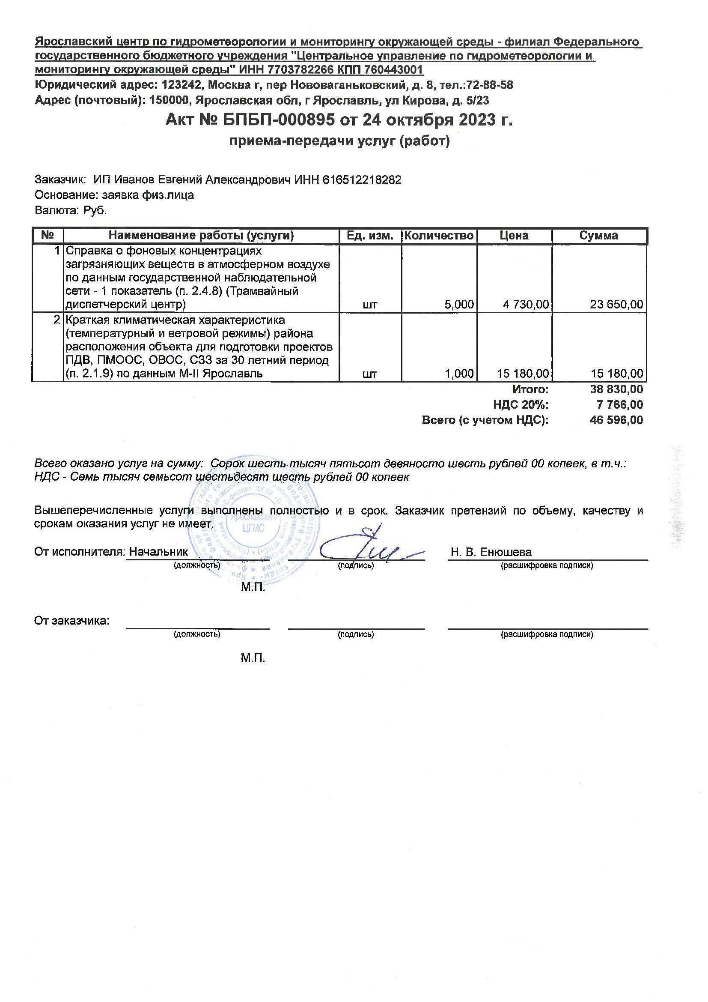
34 | Описание точек наблюдения при составлении карты фактического материала с определением мощности эквивалентной дозы гамма-излучения (II категория сложности) | ИГиИЭ из.,1999, табл. 11, п.2.2.1; прим. 1 К1=1,3- с нанесением радиометрических наблюдений; прим. 3, К2=1,15 - При составлении инженерно-экологических карт на застроенную территорию | точка | 2 | 7.50 | 1.3 | 1 | 1.15 | 22.42 | 66.38 | 1,488.57
35 | Радиационное обследование территории | ИГиИЭ из.,1999, табл. 92, п.3 | 0,1 га | 3.80 | 14.80 | 1 | 1 |  | 56.24 | 66.38 | 3,733.21
36 | Изменение потока радона на площадке (радоноопасность) - неполный объем 15 точек применительно К-т 0,75 | ИГиИЭ из.,1999,табл. 91, п.1 | 20 точек | 1 | 161.00 | 0.75 | 1 |  | 120.75 | 66.38 | 8,015.38
37 | Камеральная обработка результатов анализов | ИГиИЭ из.,1999, табл. 86, п.6 |  | % | 20% |  |  |  | 202.14 | 66.38 | 13,418.05
Итого п.28-37 |  |  |  |  |  |  |  |  | 454.54 | 66.38 | 30,172.63
38 | Составление технического отчета от стоимости камеральных работ до 5 тыс.руб. II категория сложности. | ИГиИЭ из.,1999, табл. 87, п.2 | 21 % от п.1,3, 28-37 | % | 21% |  | 1 |  | 166.90 | 66.38 | 11,078.57
Итого Камеральные работы |  |  |  |  |  |  |  |  | 621.44 | 66.38 | 41,251.20
Всего камеральные работы |  |  |  |  |  |  |  |  |  |  | 41,251.20
Всего по смете: |  |  |  |  |  |  |  |  | 4,095.39 | 66.38 | 271,852.07
39 | Справка о фоновых концентрациях загрязняющих веществ в атмосферном воздухе по данным госдарственной наблюдательной сети - 5 показателей | Акт №БПБП-000895 от 24 октября 2023 г. | 1 показатель | 5 | 4,730.00 |  |  |  |  |  | 23,650.00
40 | Измерения шума **) | прейскурант ЦГиЭ в Краснодарском крае (http://https://cgekuban.ru/uslugi/preyskurant.php) 128 | 1 измерение | 1 | 731.44 |  |  |  |  |  | 731.44
41 | Гельминтологический анализ | прейскурант ЦГиЭ в Краснодарском крае (http://https://cgekuban.ru/uslugi/preyskurant.php) 462 | проба | 1 | 543.44 |  |  |  |  |  | 543.44
42 | Бактериологический анализ | прейскурант ЦГиЭ в Краснодарском крае (http://https://cgekuban.ru/uslugi/preyskurant.php) 374 | проба | 1 | 615.84 |  |  |  |  |  | 615.84
 | Итого по фактическим затратам: |  |  |  |  |  |  |  | Сумма от 39-42 |  | 25,540.72
 | Итого по всем разделам работ: |  |  |  |  |  |  |  |  |  | 428,210.00

4. ИГМИ
 | Исполнительная смета № 4
 | на инженерно-гидрометеорологические изыскания

Наименование объекта изысканий: |  | «О создании и эксплуатации объектов транспортной инфраструктуры и технологически связанных с ними транспортных средств, обеспечивающих деятельность, связанную с перевозками пассажиров транспортом общего пользования, в муниципальном образовании городской округ город Ярославль в Ярославской области. Этап 6 "Строительство трамвайного диспетчерского центра"

Заказчик |  |  | ООО «МОВИСТА РЕГИОНЫ Ярославль»
Генеральный проектировщик |  |  | ООО "ЕДСО"
Проектировщик |  |  | ООО «РГП»
Исполнитель |  |  | ИП Иванов Е.А.

 |  | 1) (СиЦ-91-04) - Инженерно-гидрографические и инженерно-гидрометеорологические изыскания на реках. 2000 г.
Сметный расчет составлен по следующим документам:
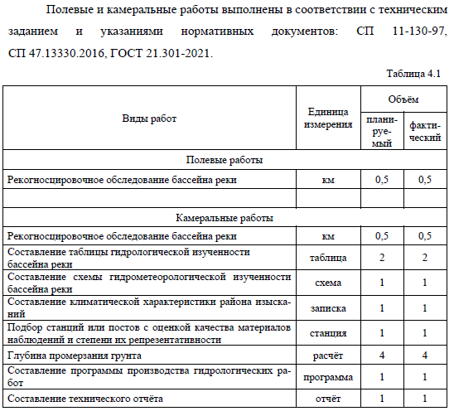
Сметный расчёт составлен: Справочник базовых цен на инженерные изыскания для строительства. Инженерно-гидрографические работы. Инженерно-гидрометеорологические изыскания на реках
№ п/п | Характеристика вида работ | Единица измерения | Кол- во | Обоснование стоимости | Расчет стоимости | Стоимость, руб.
1 | 2 | 3 | 4 | 5 | 6 | 7.00
Полевые работы
1 | Рекогносцировочное обследование бассейна реки. Категория сложности I | км | 0.5 | табл. 43, §2.2 | 0,5 * 18,0 | 9.00
2 | Итого Полевые работы |  |  |  | от п. 1 | 9.00
Камеральные работы
3 | Рекогносцировочное обследование бассейна реки. Категория сложности I | км | 0.5 | табл. 43, §2.2 | 0,5 * 6,0 | 3.00
4 | Составление таблицы гидрометеорологической изученности бассейна реки при числе пунктов наблюдения до 50 | таблица | 2 | табл. 51, §1 | 2 * 105,0 | 210.00

5 | Составление схемы гидрометеорологической изученности бассейна реки при числе пунктов наблюдения до 50 | схема | 1 | табл. 51, §3 | 1 * 61,0 | 61.00

6 | Составление климатической характеристики района изысканий при числе метеорологических станций 1. Число годостанций до 50 | записка | 1 | табл. 69 § 1.1 | 1 * 201,0 | 201.00
7 | Систематизация собранных материалов и данных метеорологических изысканий. Подбор станций и постов с оценкой качества материалов наблюдений и степени их репрезентативности | 1 годостанция | 1 | табл.67, §1 | 1 * 90,0 | 90.00
8 | Расчёт глубины промерзания грунта. Число годостанций 20. | расчёт | 4 | табл. 68 § 15 | 4 * 49,0 | 196.00
9 | Итого п.3-8 |  |  |  |  | 761.00
10 | Составление программы производства гидрологических работ для обоснования проекта (ТЭО) при стоимости камеральных работ до 2 тыс.руб | программа | 1 | табл.53, §2 | 1 * 450,0 | 450.00
11 | Составление технического отчета при стоимости камеральных работ св. 500 до 1000 руб., степень гидрометеорологической изученности территории - изученная | отчет | 1 | табл. 62 §4 | 1 * 761,00 * 60% * 1.15 | 525.09
 | При разнообразных физико-географических условиях района изысканий, К-т 1,15 |  |  | прим. 6 к табл. 62
12 | Итого Камеральные работы |  |  |  | от п. 9-11 | 1,736.09
Прочие расходы
13 | Расходы по внутреннему транспорту. Расстояние от базы до участка изысканий св. 15 до 20 км. Сметная стоимость полевых изыск.работ до 5 тыс.руб | % | 16.25 | табл.4,§ 4 | 16,25% * 9,00 | 1.46
14 | Расходы по внешнему транспорту. Расстояние проезда и перевозки в одном направлении св. 1000 до 2000 км. Продолжительность экспедиции до 1 мес (Ростов-на-Дону - Ярославль - 1 353,1 км) | % | 36.4 | табл.5,§4 | 36,4% * (9,00+ 1,46) | 3.81 | 10.46
15 | Расходы по организации и ликвидации работ (К-т 2,5 - при стоимости до 2 тыс.руб.) | % | 6.0 | ОУ, п.13, примечание 1 | 6,0%*(9,00+ 1,46)*2,5 | 1.57
16 | Итого Прочие расходы |  |  |  | Сумма от п.13-15 | 6.84
17 | Итого в ценах 1991 г.: |  |  |  | Сумма от п.2, 12, 16 | 1,751.93
18 | Итого с учётом индекса изменения стоимости к уровню базовых цен по состоянию на 1 января 1991 г. | Письмо Минстроя России от 07.03.2024 №13023-ИФ/09 |  |  | 66.38 | 116,293.13
19 | Краткая климатическая характеристика (температурный и ветровой режимы) района расположения объекта (Акт №БПБП-000895 от 24 октября 2023 г.) |  |  |  |  | 15,180.00
20 | Всего по смете |  |  |  |  | 131,473.13

